Д Ст 3-1
 |  | Додаток №2
 |  | до Договору №
 |  | від "___" ______________ 2026р.
Креслення
 | Двері металеві зовнішні - | Д Ст 3-1- 2шт
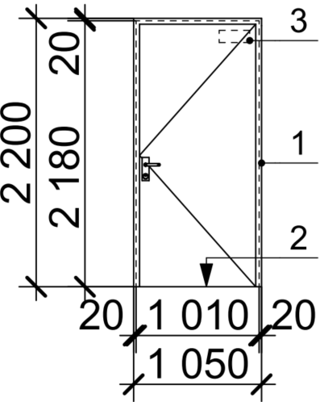
 | Характеристики
 | Товщина коробки, лист металу мм | не нормується
 | Коробка мм | -
 | Поріг | мінімальної висоти
 | Притвор коробки мм | так
 | Фільонка (Z-профіль) мм | ні
 | Фарбування рами та Z-профілю на полотні | порошкове фарбування, колір RAL 7024 матовий
 | Дверне полотно, лист металу мм | суцільний сталевий лист завтовшки 1 мм
 | Ребро жорсткісті шт. | не нормується
 | Петлі | 2шт. на стулку (онда петля з пружиною, дгуга з підшипниками)
 | Пристрій для самозакриття (доводчик) | так, в петлі
 | Коефіцієнт опору теплопередачі | -
 | Ущільнювач | так
 | Малюнок усередині/зовні | без
 | Лиштва | профільовані, в складі конструкції коробки
 | Замок | так, циліндровий, 1шт
 | Ручка | сіра терпопластмаса
 | Антизрізи кількість шт. | ні
 | Кріплення лиштви (приховане/відкрите) | в складі конструкції коробки
 | Заглушки на анкера | так
 | Броненакладка | без
 | Розмір, мм | 1010х2180*
 | Світловий просвіт | не менше 800 х 2000мм
 | Опорядження | порошкове фарбування, колір RAL 7024 матовий
 | Класс вогнестійкості | ні
 | Терморозширююча протипожежна стрічка | ні
 | * - розмір прорізу уточнити по місцю

Д Ст 3-2
 |  | Додаток №2
 |  | до Договору №
 |  | від "___" ______________ 2026р.
Креслення
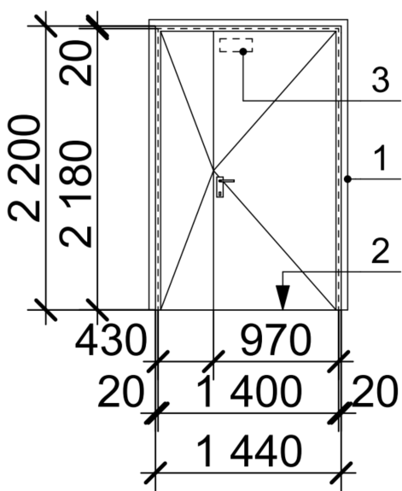
 | Двері маталеві | Д Ст 3-2/Д Ст 3-2л
 | Характеристики
 | Товщина коробки, лист металу мм | не нормується
 | Коробка мм | -
 | Поріг | мінімальної висоти
 | Притвор коробки мм | так
 | Фільонка (Z-профіль) мм | ні
 | Частота відкривання | -
 | Фарбування рами та Z-профілю на полотні | порошкове фарбування, колір RAL 7024 матовий
 | Дверне полотно, лист металу мм | суцільний сталевий лист завтовшки 1 мм
 | Ребро жорсткісті шт. | не нормується
 | Петлі | 2шт. на стулку (онда петля з пружиною, дгуга з підшипниками)
 | Пристрій для самозакриття (доводчик) | так, в петлі
 | Утеплювач | ні
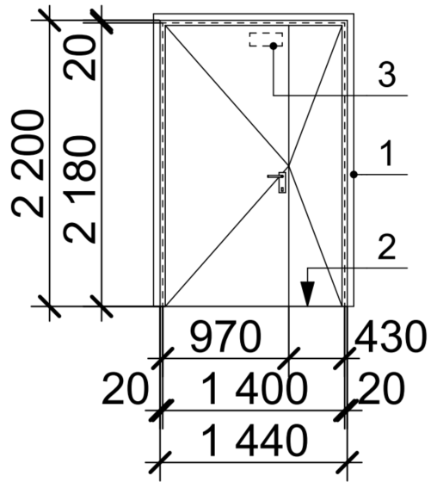
 | Ущільнювач | так
 | Малюнок усередині/зовні | без
 | Лиштва | профільовані, в складі конструкції коробки
 | Замок | так, циліндровий (1шт) + закладна для електро-магнітного замка
 | Ручка | сіра терпопластмаса
 | Антизрізи кількість шт. | ні
 | Кріплення лиштви (приховане/відкрите) | в складі конструкції коробки
 | Заглушки на анкера | так
 | Броненакладка | ні
 | Розмір, мм | 1440х2180*
 | Світловий просвіт | не менше 800 х 2000мм
 | Опорядження | порошкове фарбування, колір RAL 7024 матовий
 | Клас вогнестійкості | без
 | Закладна під магнітний замок | так
 | Терморозширююча протипожежна стрічка | ні
 | Наявність штульпа | так
 | * - розмір прорізу уточнити по місцю

ДМП18- без скла
 |  | Додаток №2
 |  | до Договору №
 |  | від "___" ______________ 2026р.
Креслення
 | Двері металеві протипожежні - | ДМП-18 - 7шт
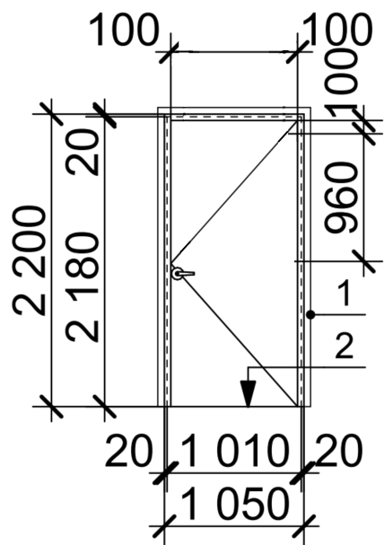
 | Характеристики
 | Товщина коробки, лист металу мм
 | Коробка мм
 | Притвор коробки мм | так
 | Фільонка (Z-профіль) мм | ні
 | Частота відкривання
 | Фарбування рами та Z-профілю на полотні | порошкове фарбування, колір RAL 7024 матовий
 | Дверне полотно, лист металу мм
 | Ребро жорсткісті шт.
 | Петлі | 2шт. на стулку (онда петля з пружиною, дгуга з підшипниками)
 | Пристрій для самозакриття (доводчик) | так, в петлі
 | Утеплювач | протипожежне наповнення
 | Ущільнювач | так
 | Малюнок усередині/зовні | без
 | Лиштва | профільовані, в складі конструкції коробки
 | Замок | так, циліндровий, 1шт
 | Ручка | так, клас вогнестійкості ЕІ60
 | Антизрізи кількість шт. | ні
 | Кріплення лиштви (приховане/відкрите) | в складі конструкції коробки
 | Заглушки на анкера | так
 | Броненакладка | без
 | Розмір, мм | 1010х2180*
 | Світловий просвіт | не менше 800 х 2000мм
 | Опорядження | порошкове фарбування, колір RAL 7024 матовий
 | Клас вогнестійкості | ЕІ60
 | Терморозширююча протипожежна стрічка | так
 | * - розмір прорізу уточнити по місцю

ДМП-18 зі склом
 |  | Додаток №2
 |  | до Договору №
 |  | від "___" ______________ 2026р.
Креслення
 | Двері металеві протипожежні - | ДМП-18 - 16шт
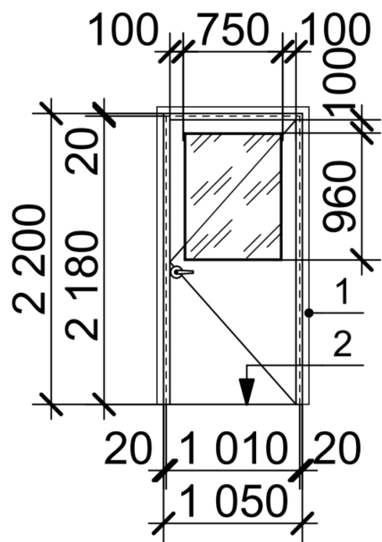
 | Характеристики
 | Товщина коробки, лист металу мм
 | Коробка мм
 | Притвор коробки мм | так
 | Фільонка (Z-профіль) мм | ні
 | Частота відкривання
 | Фарбування рами та Z-профілю на полотні | порошкове фарбування, колір RAL 7024 матовий
 | Дверне полотно, лист металу мм
 | Ребро жорсткісті шт.
 | Петлі | 2шт. на стулку (онда петля з пружиною, дгуга з підшипниками)
 | Пристрій для самозакриття (доводчик) | так, в петлі
 | Утеплювач | протипожежне наповнення
 | Ущільнювач | так
 | Малюнок усередині/зовні | без
 | Лиштва | профільовані, в складі конструкції коробки
 | Замок | так, циліндровий, 1шт
 | Ручка | так, клас вогнестійкості ЕІ60
 | Антизрізи кількість шт. | ні
 | Кріплення лиштви (приховане/відкрите) | в складі конструкції коробки
 | Заглушки на анкера | так
 | Броненакладка | без
 | Розмір, мм | 1010х2180*
 | Світловий просвіт | не менше 800 х 2000мм
 | Опорядження | порошкове фарбування, колір RAL 7024 матовий
 | Клас вогнестійкості дверей | ЕІ60
 | Скло протипожежне | так, загартоване, ЕІ60 (сертифіковане)
 | Розмір скла, мм | 760х960мм
 | Терморозширююча протипожежна стрічка | так
 | * - розмір прорізу уточнити по місцю

ДМП-18л - з замком
 |  | Додаток №2
 |  | до Договору №
 |  | від "___" ______________ 2026р.
Креслення
 | Двері металеві протипожежні - | ДМП-18л- 1шт
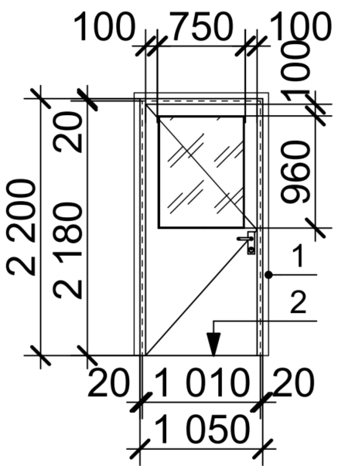
 | Характеристики
 | Товщина коробки, лист металу мм
 | Коробка мм
 | Притвор коробки мм | так
 | Фільонка (Z-профіль) мм | ні
 | Частота відкривання
 | Фарбування рами та Z-профілю на полотні | порошкове фарбування, колір RAL 7024 матовий
 | Дверне полотно, лист металу мм
 | Ребро жорсткісті шт.
 | Петлі | 2шт. на стулку (онда петля з пружиною, дгуга з підшипниками)
 | Пристрій для самозакриття (доводчик) | так, в петлі
 | Утеплювач | протипожежне наповнення
 | Ущільнювач | так
 | Малюнок усередині/зовні | без
 | Лиштва | профільовані, в складі конструкції коробки
 | Замок | так, циліндровий, 1шт
 | Ручка | так, клас вогнестійкості ЕІ60
 | Антизрізи кількість шт. | ні
 | Кріплення лиштви (приховане/відкрите) | в складі конструкції коробки
 | Заглушки на анкера | так
 | Броненакладка | без
 | Розмір, мм | 1010х2180*
 | Світловий просвіт | не менше 800 х 2000мм
 | Опорядження | порошкове фарбування, колір RAL 7024 матовий
 | Клас вогнестійкості дверей | ЕІ60
 | Скло протипожежне | так, армоване, ЕІ60 (сертифіковане)
 | Розмір скла, мм | 760х960мм
 | Терморозширююча протипожежна стрічка | так
 | * - розмір прорізу уточнити по місцю

ДМП-18л - без замка
 |  | Додаток №2
 |  | до Договору №
 |  | від "___" ______________ 2026р.
Креслення
 | Двері металеві протипожежні - | ДМП-18л- 1шт

 | Характеристики
 | Товщина коробки, лист металу мм
 | Коробка мм
 | Притвор коробки мм | так
 | Фільонка (Z-профіль) мм | ні
 | Частота відкривання
 | Фарбування рами та Z-профілю на полотні | порошкове фарбування, колір RAL 7024 матовий
 | Дверне полотно, лист металу мм
 | Ребро жорсткісті шт.
 | Петлі | 2шт. на стулку (онда петля з пружиною, дгуга з підшипниками)
 | Пристрій для самозакриття (доводчик) | так, в петлі
 | Утеплювач | протипожежне наповнення
 | Ущільнювач | так
 | Малюнок усередині/зовні | без
 | Лиштва | профільовані, в складі конструкції коробки
 | Замок | ні
 | Ручка | так, клас вогнестійкості ЕІ60
 | Антизрізи кількість шт. | ні
 | Кріплення лиштви (приховане/відкрите) | в складі конструкції коробки
 | Заглушки на анкера | так
 | Броненакладка | без
 | Розмір, мм | 1010х2180*
 | Світловий просвіт | не менше 800 х 2000мм
 | Опорядження | порошкове фарбування, колір RAL 7024 матовий
 | Клас вогнестійкості дверей | ЕІ60
 | Скло протипожежне | так, армоване, ЕІ60 (сертифіковане)
 | Розмір скла, мм | 760х960мм
 | Терморозширююча протипожежна стрічка | так
 | * - розмір прорізу уточнити по місцю

ДТх-1
 |  | Додаток №2
 |  | до Договору №
 |  | від "___" ______________ 2026р.
Креслення
 | Двері інженерні металеві - | ДТх-1 - 5шт
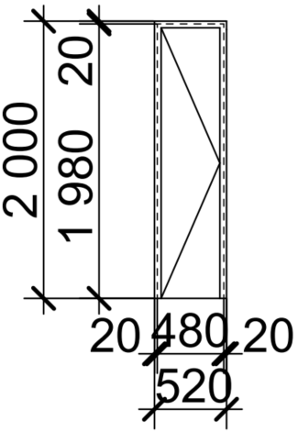
 | Характеристики
 | Товщина коробки, лист металу мм
 | Коробка мм
 | Притвор коробки мм | так
 | Фільонка (Z-профіль) мм | ні
 | Фарбування рами та Z-профілю на полотні | порошкове фарбування, колір RAL 7024 матовий
 | Дверне полотно, лист металу мм
 | Ребро жорсткісті шт.
 | Петлі
 | Утеплювач | ні
 | Ущільнювач | так
 | Малюнок усередині/зовні | без
 | Лиштва | профільовані, в складі конструкції коробки
 | Замок | так, 1шт, системи майстер-ключ
 | Ручка | ні
 | Антизрізи кількість шт. | ні
 | Кріплення лиштви (приховане/відкрите) | в складі конструкції коробки
 | Заглушки на анкера | так
 | Броненакладка | без
 | Розмір, мм | 480х1980*
 | Опорядження | порошкове фарбування, колір RAL 7024 матовий
 | Клас вогнестійкості | ні
 | Терморозширююча протипожежна стрічка | ні
 | * - розмір прорізу уточнити по місцю

В-4
 |  | Додаток №2
 |  | до Договору №
 |  | від "___" ______________ 2026р.
Креслення
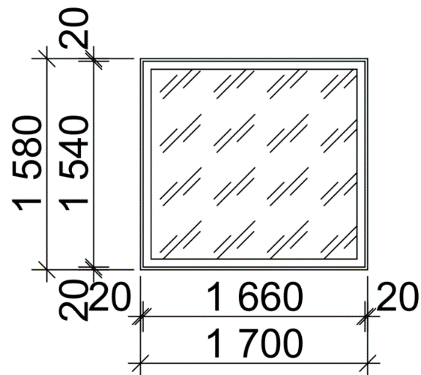
 | Вікно протипожежне - | В-4- 1шт
 | Характеристики
 | Товщина рами, лист металу мм
 | Розмір, мм | 1660х1540*
 | Мінімальний опір теплопередачі | Rq=0,9 м2 х К/Вт
 | Опорядження | порошкове фарбування, колір RAL 7024 матовий
 | Клас вогнестійкості вікна | ЕІ60
 | Скло протипожежне | так, ЕІ60 (сертифіковане)
 | Розмір скла, мм
 | * - розмір прорізу уточнити по місцю

